QOR
目標 | 每個月更新各通路成長，以追蹤我們在各通路與大盤比較的狀況
步驟 | 1. 每個月6號左右(或更早)，發出附有表格的email (如下)給相關負責的sales，請sales填入通路成長率與狀況 2. 更新各通路的表現，後續放置monthly review POS slides中
檔案路徑 | C:\Users\a7t2mzz\Desktop\CBG POS\4 Monthly Tasks\QOR\CBG POS data for QOR review_20190907.xlsx
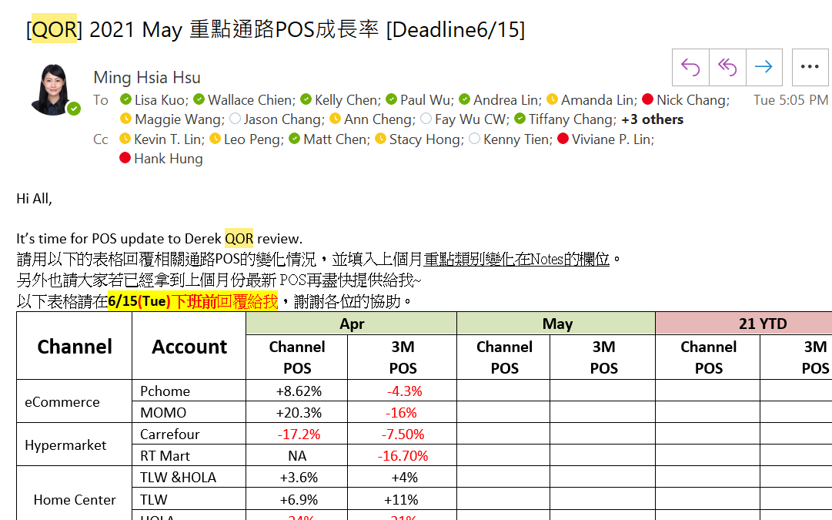
相關附件範例

MR-Gov
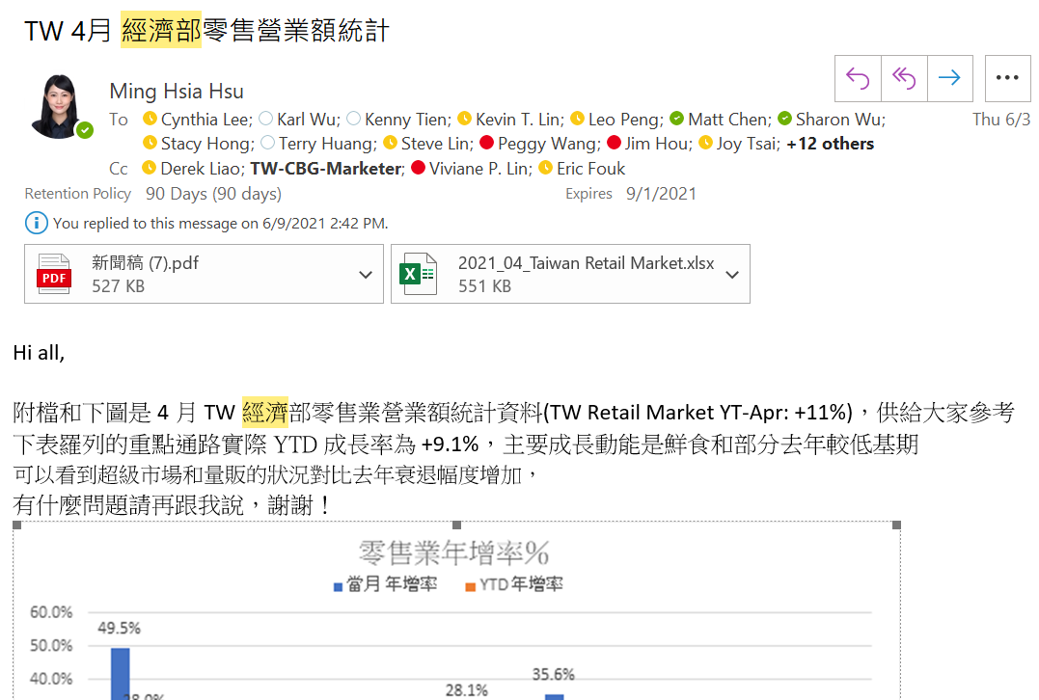
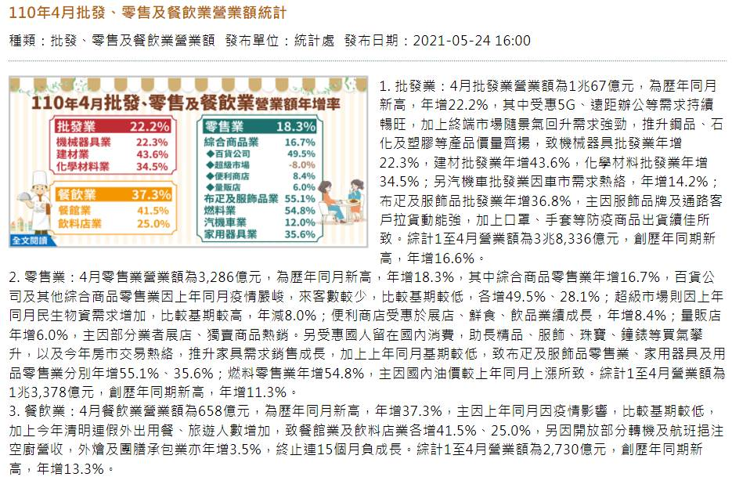
目標 | Government Retail Market Stats Update (經濟部零售資料Update)
步驟 | 1. 每個月23號，經濟部網站會更新上個月零售業的狀況，要下載raw data和新聞稿，並截圖發給所有APL, ADL, CBL, ABL, TW-marketers 2. 開啟C:\Users\a7t2mzz\Desktop\CBG POS\4 Monthly Tasks\經濟部統計處 批發零售統計 中的檔案（創一個最新一個月的） 3. 上經濟部網站找尋「批發、零售及餐飲業營業額統計」https://www.moea.gov.tw/MNS/dos/bulletin/Bulletin.aspx?kind=8&html=1&menu_id=6727 4. 點選最新月份，截圖文章畫面並下載下方新聞稿 5. 點擊進入下方統計資料庫，選擇批發、零售及餐飲業營業額統計，勾選左側「營業額」及右側零售業全選+所有選項，最後按右上方查詢，最後下載報表 6. 將下載後的raw data更新至檔案中的「Data」sheet中，同時修正「Chart」中連結到的最新月份YOY% 7. 亦可同步更新最後一個sheet中的消費者信心指數
檔案路徑 | C:\Users\a7t2mzz\Desktop\CBG POS\4 Monthly Tasks\經濟部統計處 批發零售統計
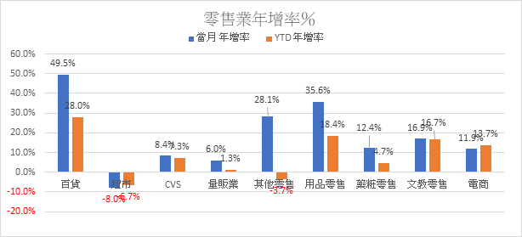
相關附件範例

EAN#
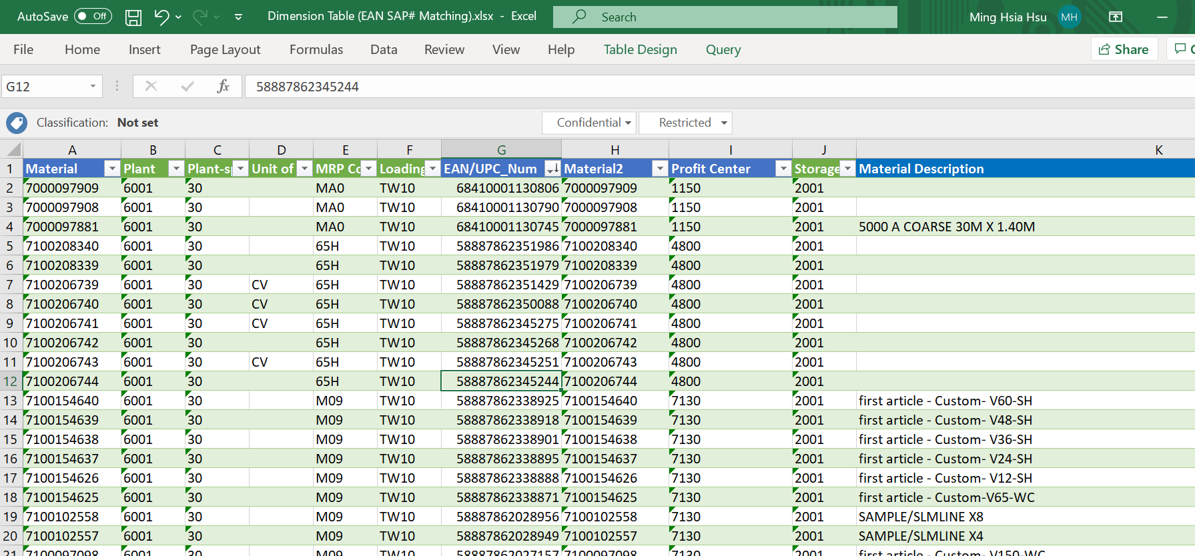
目標 | 更新自己的Dimension Table，這個表中會有國條(EAN#)和SAP#的mapping，後續有部分POS需要mapping
步驟 | 1. 每個月月底，Enic Chen會發出來最新的Dimension Table 2. 複製最新的Table，調整欄位後，貼至現有的Dimension Table中 (記得EAN/UPC_Num欄位要是General格式)
檔案路徑 | 1. 最新Dimension Table: Enic會發出 2. Dimension Table: C:\Users\a7t2mzz\Desktop\CBG POS\3 Categorization Master Table\Dimension Table (EAN SAP# Matching).xlsx
相關附件範例

SMC Categorization
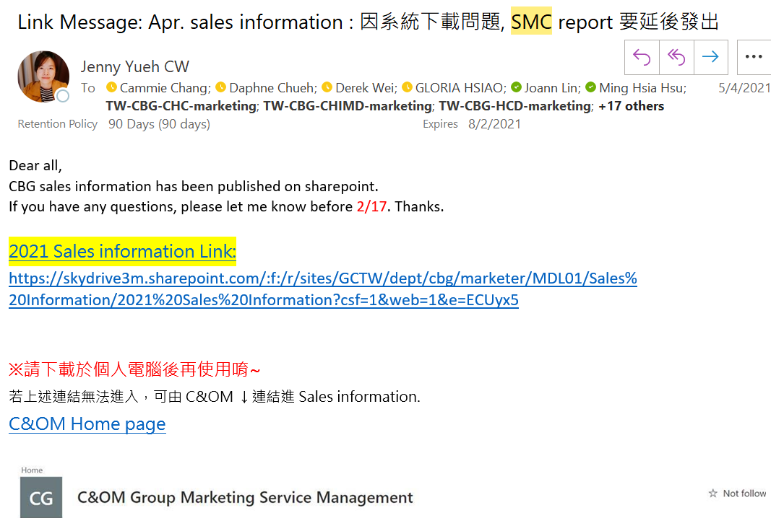
目標 | 從每個月的SMC中蒐集最新的SAP#，並更新Category Table
步驟 | 1. 每個月31號將最新的Category Table 寄給Jenny & Jammie，好讓他們更新報表 2. 月初收到SMC報表後，unhide RawData，截取HOME_GRP, PROFIT-Center, TWDIV, GSC, SKU#, ITEM DESC, PROD_NAME_CHI 欄位，remove duplicate on SKU# 3. 將清理好的資料，放入現有的Category Table中(C:\Users\a7t2mzz\Desktop\CBG POS\3 Categorization Master Table\Categorization Master Table.xlsx)，並再次remove duplicates 4. 確保PROD_CHINESE_NAME和SALES_TEXT_ENGLISH一定要有內容，並按照先前的BG, Division, Category, Sub-Cate, Appendix, PM, Division Head, S.Cate, S.Sub, Starter/Refill...等填入資料，或詢問Marketer們如何分類，注意分類格式要相似
檔案路徑 | 1. SMC: Jenny會發出，通常存在C&O SharePoint中( https://skydrive3m.sharepoint.com/sites/gctw/Dept/CBG/Marketer/SitePages/HomePage.aspx) 2. Category Table: C:\Users\a7t2mzz\Desktop\CBG POS\3 Categorization Master Table\Categorization Master Table.xlsx
相關附件範例

SMC-Water
目標 | 利用SMC更新Water SMC Analysis
步驟 | 1. 月初收到SMC後，unhide "RawData"這個sheet 2. 移除不需要的欄位後，直接貼上最新的資料於 C:\Users\a7t2mzz\Desktop\CBG POS\1 Standalone POS\8006 Water\Water SMC\Water SMC by Year (新的一年要創新的檔案，複製貼上換名稱即可） 3. 更新C:\Users\a7t2mzz\Desktop\CBG POS\1 Standalone POS\8006 Water\Water SMC中的BI檔案 4. 更新後確認是否有新的SKU需要放入同資料夾中的matching table，再次更新完後，上傳至BI service 5. 上傳後發信通之8006 sales head (Kenny) & other water shops' sales rep
檔案路徑 | 1. SMC: Jenny會發出，通常存在C&O SharePoint中( https://skydrive3m.sharepoint.com/sites/gctw/Dept/CBG/Marketer/SitePages/HomePage.aspx) 2. Category Table: C:\Users\a7t2mzz\Desktop\CBG POS\3 Categorization Master Table\Categorization Master Table.xlsx 3. Water BI Rawdata: C:\Users\a7t2mzz\Desktop\CBG POS\1 Standalone POS\8006 Water\Water SMC\Water SMC by Year 4. Water BI: C:\Users\a7t2mzz\Desktop\CBG POS\1 Standalone POS\8006 Water\Water SMC\Water SMC.pbix 5. Water BI Matching Table: C:\Users\a7t2mzz\Desktop\CBG POS\1 Standalone POS\8006 Water\Water SMC\Water Matching Table.xlsx
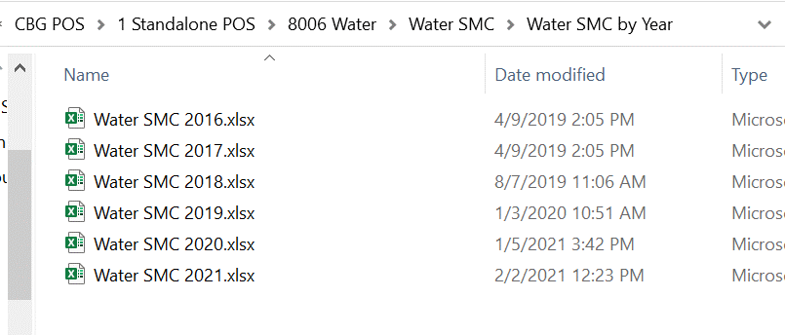
相關附件範例

Other Support
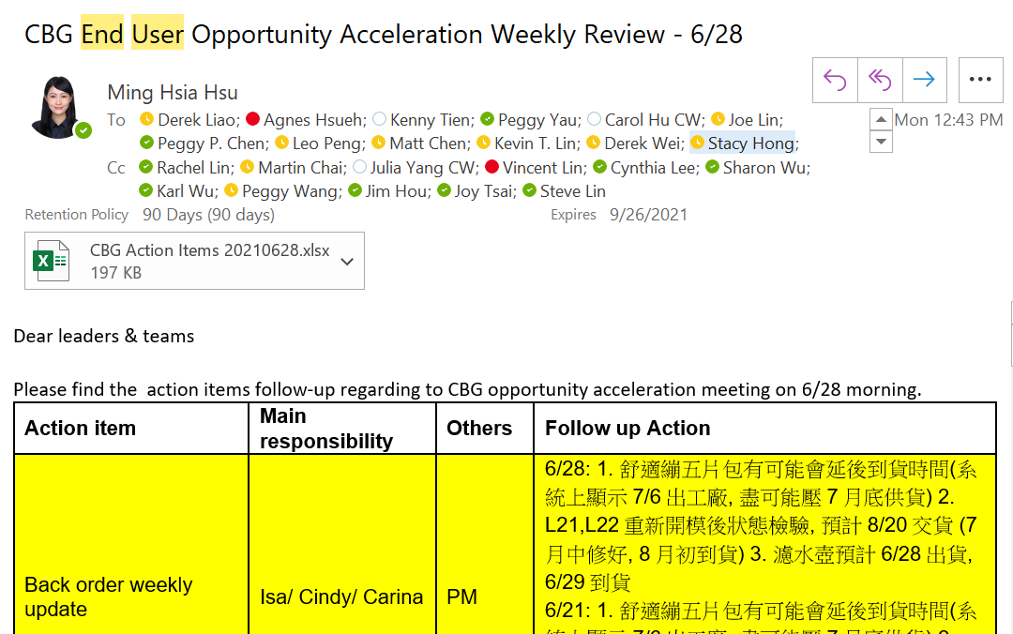
目標 | Salesforce weekly meeting meeting minutes taking, 定期了解生意狀況
步驟 | 每周一早上 1. 過上周Top Oppty: https://3m1.lightning.force.com/lightning/r/Dashboard/01Z2K0000015LilUAE/view?queryScope=userFolders 2. 過個Division est & 通路狀況: S:\G8\input\02.Sales Estimate\ 最新的Weekly Sales Flash 3. 過上週following action: C:\Users\a7t2mzz\Desktop\Salesforce 4. 更新本周following action並寄出給大家

